Weitere Ressourcen
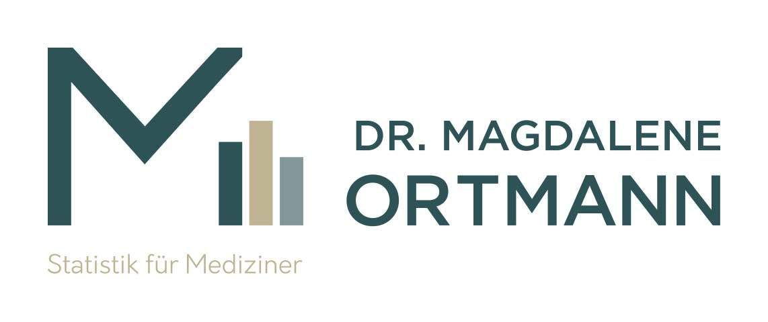

Du willst mehr? Weitere Downloads, Onlinekurse & Beratung bekommst du hier:
Website
Shop
Blog
Kontakt

Impressum
Dr. Magdalene Ortmann – Statistik für Mediziner Dr.rer.nat. Dipl. Psych. Magdalene Ortmann Oststr. 37 48231 Warendorf Kontakt: info@ortmann-statistik.de Tel. +49 2581 528 392 0 Steuer-ID: 69 711 452 086

